Aout
 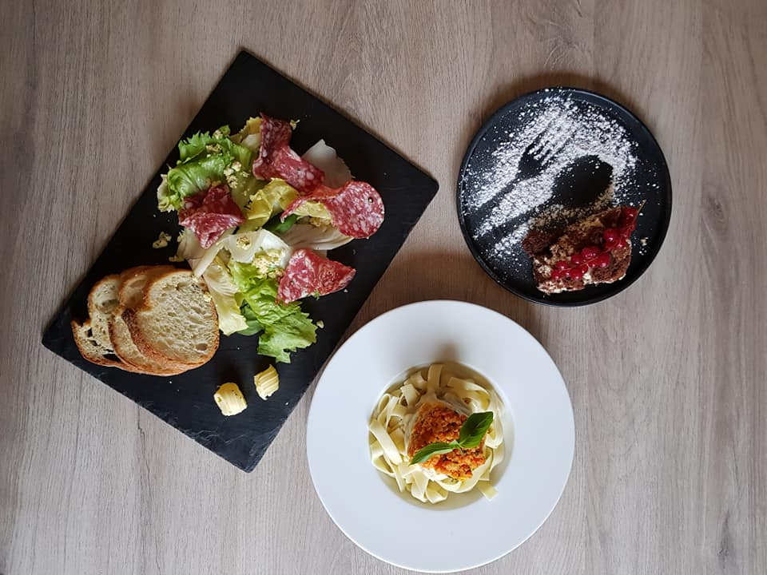 SEMAINE 22 |  |  |  |  |  | 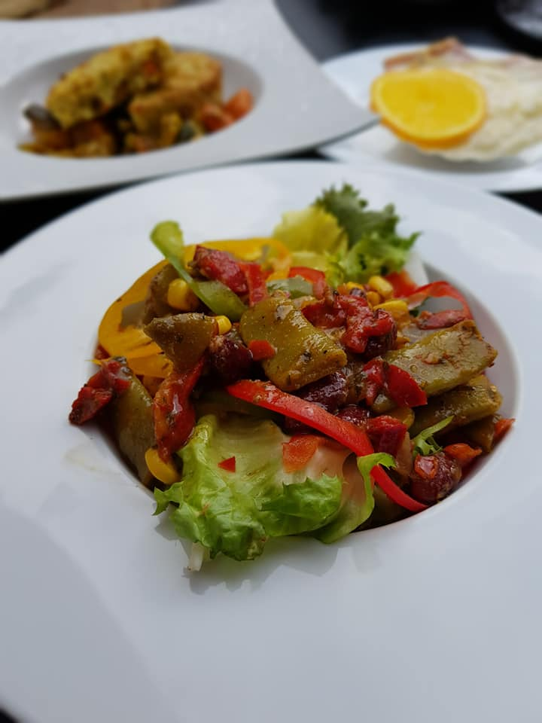
du 31 Mai au 6 Juin 2022 |  |  | MENU GOURMET
Mardi | Mercredi | Jeudi | Vendredi | Samedi | Dimanche | Lundi
1900-01-31 | 1900-01-01 | 1900-01-02 | 1900-01-03 | 1900-01-04 | 1900-01-05 | 1900-01-06
Petit pain | Petit pain | Petit pain | Petit pain | Petit pain | Petit pain | Petit pain
Campagne | Campagne | Campagne | Campagne | Campagne | Campagne | Campagne
Terrine de lapin | Crumble de saumon aux amandes | Asperges vertes et salade d'endives aux noix | Nid de tomate surprise (tomates crues et 2 œufs de caille) | Thon snacké sur râpé de légumes | Magret fumé et petits gésiers confits | Feuilleté d'escargots
Filet de St Pierre sauce beurre blanc | Effiloché de bœuf aux petits légumes | Grenadins de veau snakés | Magret de canard à l'orange | Escalope de poivre au poivre | Brochette d'agneau grillée | Poulet Bio rôti
Légumes Provençaux et pomme de terre grenaille | Nouilles chinoises | Champignon farci et poêlée de courgettes | Pommes dauphnes et tomate provençale | Timbale de riz sur lit de poireaux | Flageolets Vendéen | Purée de brocolis et pomme de terre
Sablé abricots et amandes | Gaufre et sa coupelle de chocolat | Ananas poêlée au rhum sur son lit de fruits | Millefeuille x2 | Tropézienne | Tarte aux figues (voir saison) | Muffins au chocolat

